Sheet2
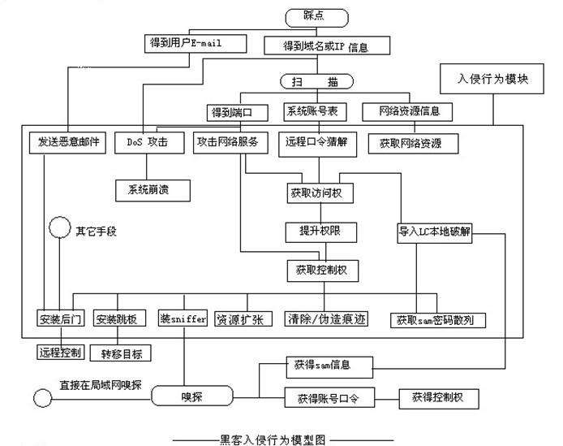

Sheet3
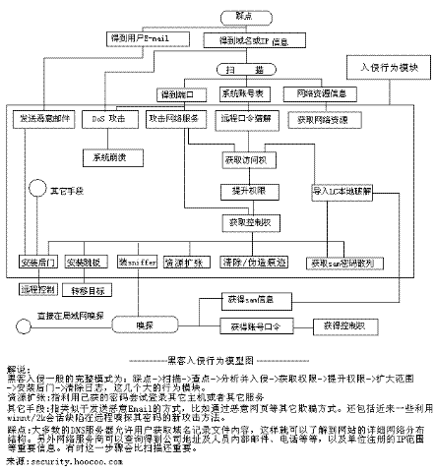

筛选入侵目标：大多数DNS服务器允许用户获取域名记录文件内容，这样就可以了解到网站的详细网络分布结构。另外网络服务商可以查询得到公司地址及人员内部邮件、电话等，以及单位注册的IP范围等重要信息。
资源扩张是指利用已获得的密码尝试登录其它主机或者其它服务；

